Sheet1
两自由度云台串口通信协议（程序和协议兼容带TB6612FNG版本的扩展板）

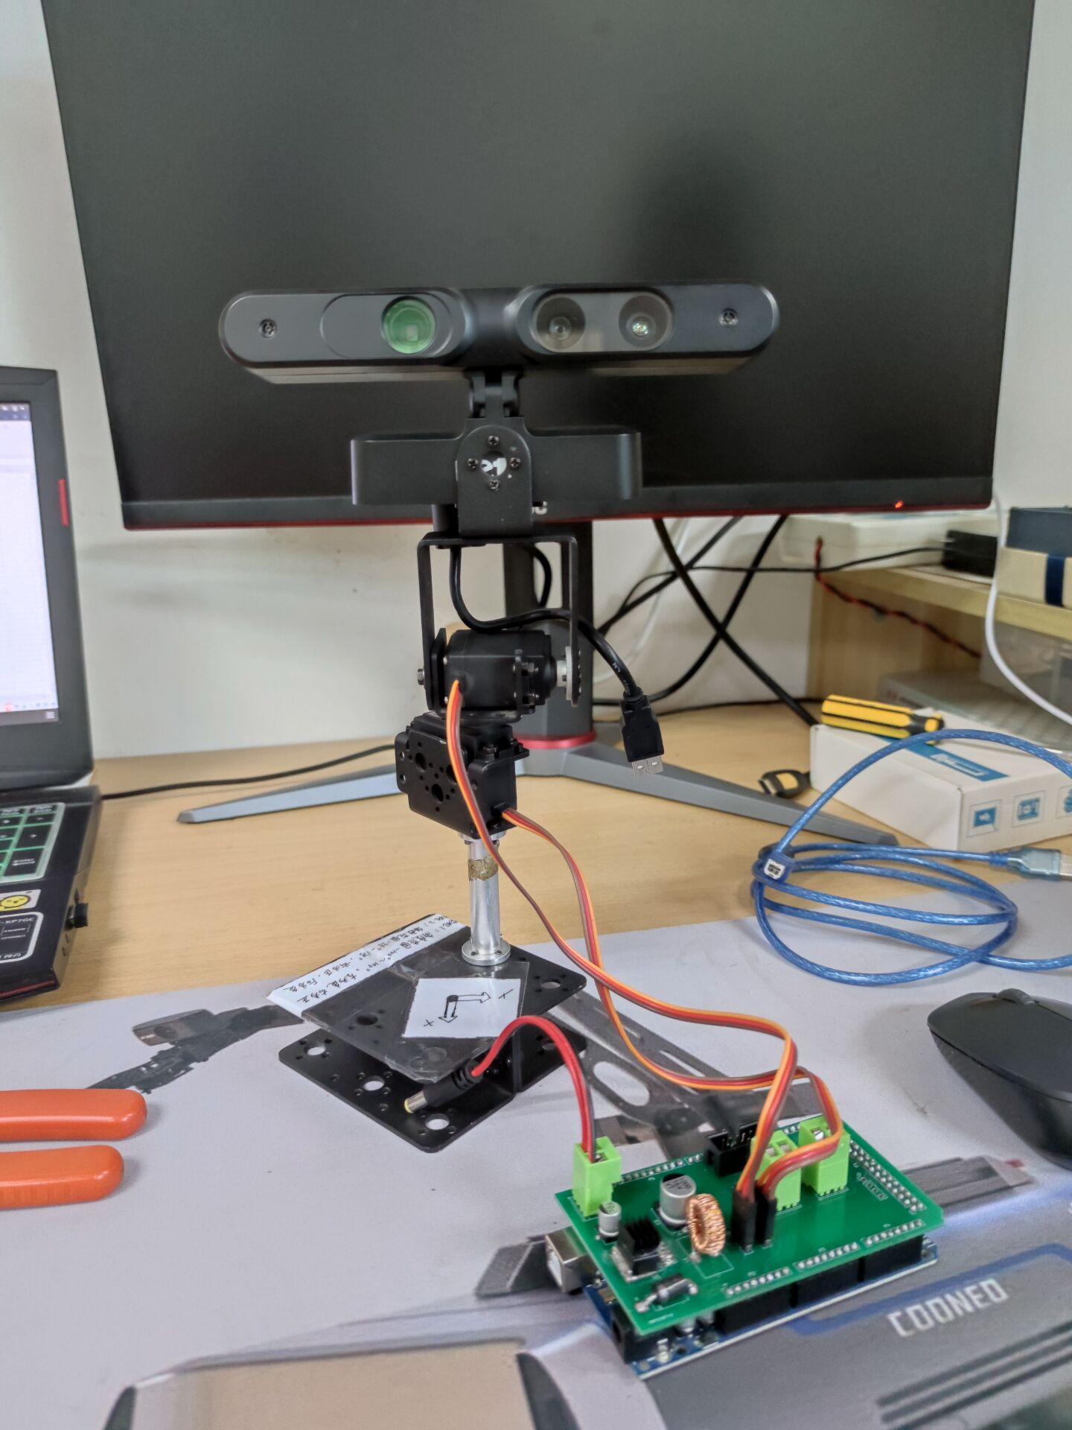
1 | 2 | 3 | 4 | 5 | 6 | 7 | 8
开始标志位 | 间隔位 | 电机1角度 | 间隔位 | 电机2角度 | 间隔位 | 功能标志位 | 总长度 | 初始状态示意图如下：
字符‘m’ | 空格字符' ' | angle1_str | 空格字符' ' | angle2_str | 空格字符' ' | 字符‘z’ | 不确定

结合实体机械臂关节转动角度，各个电机转动角度的范围是：
angle1：【-100,100】，居中状态为：“0”，左转为：负，右转为正
angle2：【-55,125】， 居中状态为：“0” ，向前为正，向后为负
角度数值：最多能保留两位小数，传输时接收的是多个字符串。字符串之间用空格隔开。
angle*_str、servo_str：存储的是double转字符串类型的数据，所以不是等长的。

